Sheet1
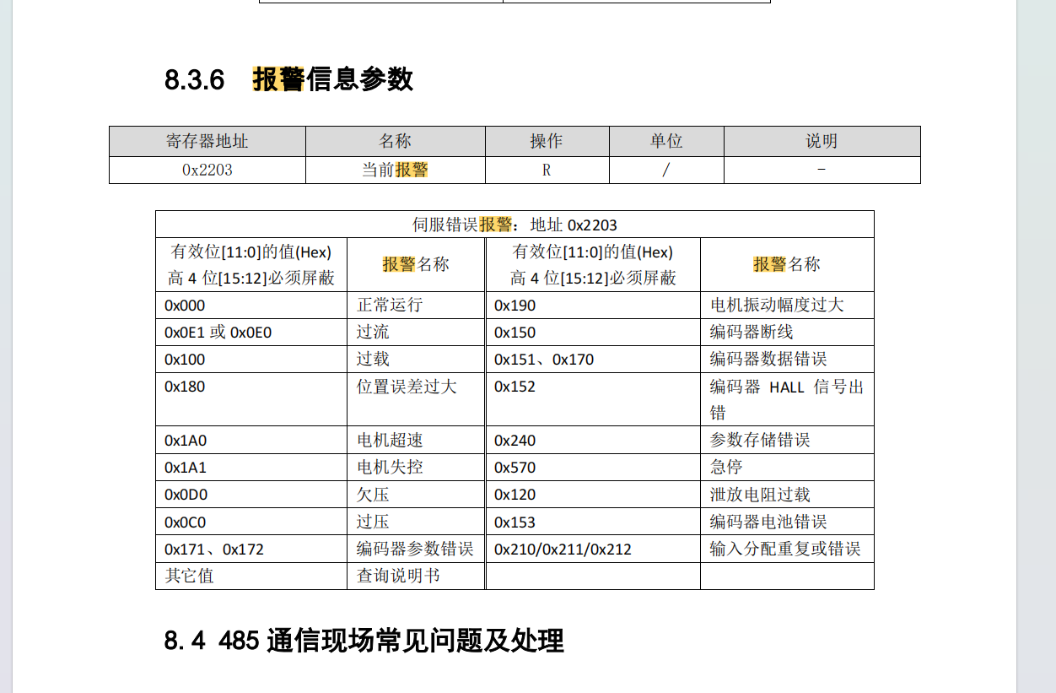
Bytes0 | Bytes1 | Bytes2 | Bytes3 | Bytes4 | Bytes5 | Bytes6 | Bytes7
CanMsgBytes 消息类型 | addr 设备地址 | flag 读写标志 | index 索引 | 数据0 | 数据1 | 数据2 | 数据3
MSG_LS_CHAIN_CTRL = 104 //雷赛电机 | / | 0 | 0 | （uint16_t） 2:启动 8:停止 4:回零（位置模式生效） |  |  |  | // 电机控制
 | / | 0 | 1 | (uint16_t) 0:位置模式 1:启动模式 |  |  |  | // 模式设置
 | / | 0 | 2 | (uint16) 1：传感器回零CW 2：传感器回零CCW 3: 堵转回零CW 4：堵转回零CCW |  |  |  | // 回零模式设置 （仅在位置模式生效）
 | / | 0 | 3 | (uint32) 加速度/(rpm/min) |  |  |  | //设置电机加速度
 | / | 0 | 4 | (uint32) 减速度/(rpm/min) |  |  |  | //设置电机减速度
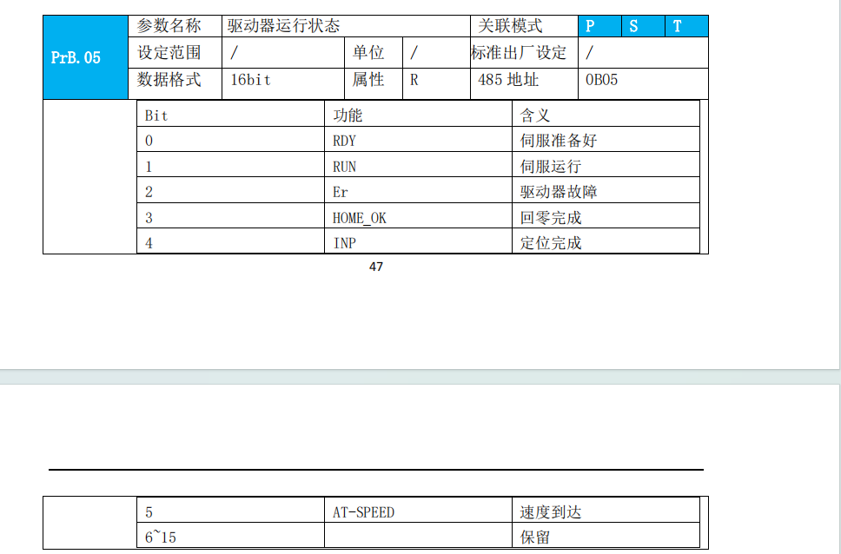
 | / | 0 | 5 | (s32) 目标位置/r |  |  |  | //设置电机位置 （位置模式下生效）
 | / | 0 | 6 | (uint32) 目标转速/rpm |  |  |  | //设置电机转速
 | / | 1 | 5 | (s32) 当前位置/r |  |  |  | //读取电机位置 （位置模式下生效）
 | / | 1 | 6 | (uint32) 当前转速/rpm |  |  |  | //读取电机转速
 | / | 1 | 7 | (uint16) bit0:伺服准备好 bit1:伺服运行 bit2:驱动器故障 bit3:回零完成 bit4:定位完成 bit5:速度到达 bit6~bit15:（未启用） |  |  |  | //读取电机状态
 | / | 1 | 8 | （uint16_t） 高四位bit[15:12]需屏蔽处理 0:无异常 0x0E1、0x0E0:过流 0x100:过载 0x180:位置误差过大 0x1A0:超速 0x1A1:失控 0x0D0:欠压 0x0C0:过压 0x190:震动过大 else:详情见说明书 |  |  |  | //读取电机报警信息

